trash
 | 2%
 | 1.2682417946 | 126.82417946
 |  | 0.26824179456 | 3.2189015348
 |  |  | 0.083333333333
 | 1.0199991921

 | 1.0004314622 |  | 32050 | 80125
asumo | 0% |  |  | 76481.581218 | 20031.25
 | 1.1680688455 |  |  |  | 20458.695589

 | 26768.553426
 | 79277.249015
 | -2795.6677971

 | 0.013333333333
 | 0.0074166666667

 | 0.004

0 | 1 | 2 | 3 | 4 | 5 | 6 | 7 | 8 | 9 | 10 | 11 | 12
VP | 150 | 150 | 150 | 150 | 150 | 150 | 150 | 150 | 150 | 150 | 150 | 150
VF | 156.73359674 | 156.1091601 | 155.48721126 | 154.8677403 | 154.25073735 | 153.63619258 | 153.02409619 | 152.41443844 | 151.8072096 | 151.2024 | 150.6 | 150
SUMA | 1840.1327826

 | 0.01
 | 0 | 1 | 2 | 3 | 4 | 5 | 6
VP | 0 | 2000 | 2000 | 2000 | 2000 | 2000 | 2000
VF | 0 | 2102.0201002 | 2081.20802 | 2060.602 | 2040.2 | 2020 | 2000
SUMA | 12304.03012 | valor al mes 6
 | 11590.952949 | valor hoy
deposito | 400 | retiro | 300 | t | 0.00375
depositos
fecha | 2/1/13 | 3/1/13 | 4/1/13 | 5/1/13 | 6/1/13 | 7/1/13 | 8/1/13 | 9/1/13 | 10/1/13 | 11/1/13 | 12/1/13 | 1/1/14 | 2/1/14 | 3/1/14 | 4/1/14 | 5/1/14 | 6/1/14 | 7/1/14 | 8/1/14 | 9/1/14 | 10/1/14 | 11/1/14 | 12/1/14 | 1/1/15 | 2/1/15 | 3/1/15 | 4/1/15 | 5/1/15 | 6/1/15 | 7/1/15 | 8/1/15 | 9/1/15 | 10/1/15 | 11/1/15 | 12/1/15 | 1/1/16 | 2/1/16 | 3/1/16 | 4/1/16 | 5/1/16 | 6/1/16 | 7/1/16 | 8/1/16 | 9/1/16 | 10/1/16 | 11/1/16 | 12/1/16 | 1/1/17 | 2/1/17 | 3/1/17 | 4/1/17 | 5/1/17 | 6/1/17 | 7/1/17 | 8/1/17 | 9/1/17 | 10/1/17 | 11/1/17 | 12/1/17 | 1/1/18 | 2/1/18 | 3/1/18 | 4/1/18 | 5/1/18 | 6/1/18 | 7/1/18 | 8/1/18 | 9/1/18 | 10/1/18 | 11/1/18 | 12/1/18 | 1/1/19 | 2/1/19
periodo | 0 | 1 | 2 | 3 | 4 | 5 | 6 | 7 | 8 | 9 | 10 | 11 | 12 | 13 | 14 | 15 | 16 | 17 | 18 | 19 | 20 | 21 | 22 | 23 | 24 | 25 | 26 | 27 | 28 | 29 | 30 | 31 | 32 | 33 | 34 | 35 | 36 | 37 | 38 | 39 | 40 | 41 | 42 | 43 | 44 | 45 | 46 | 47 | 48 | 49 | 50 | 51 | 52 | 53 | 54 | 55 | 56 | 57 | 58 | 59 | 60 | 61 | 62 | 63 | 64 | 65 | 66 | 67 | 68 | 69 | 70 | 71 | 72
VP | 3000 | 400 | 400 | 400 | 400 | 400 | 400 | 400 | 400 | 400 | 400 | 400 | 400 | 400 | 400 | 400 | 400 | 400 | 400 | 400 | 400 | 400 | 400 | 400 | 400 | 400 | 400 | 400 | 400 | 400 | 400 | 400 | 400 | 400 | 400 | 400 | 400 | 400 | 400 | 400 | 400 | 400 | 400 | 400 | 400 | 400 | 400 | 400 | 400 | 400 | 400 | 400 | 400 | 400 | 400 | 400 | 400 | 400 | 400 | 400 | 400 | 400 | 400 | 400 | 400 | 400 | 400 | 400 | 400 | 400 | 400 | 400 | 400
VF | 3927.9093045 | 521.76462326 | 519.81531583 | 517.87329099 | 515.93852153 | 514.01098036 | 512.09064046 | 510.17747492 | 508.27145696 | 506.37255986 | 504.48075702 | 502.59602194 | 500.71832821 | 498.84764952 | 496.98395968 | 495.12723255 | 493.27744215 | 491.43456254 | 489.59856791 | 487.76943253 | 485.94713079 | 484.13163715 | 482.32292618 | 480.52097253 | 478.72575097 | 476.93723633 | 475.15540357 | 473.38022771 | 471.6116839 | 469.84974735 | 468.09439337 | 466.34559738 | 464.60333488 | 462.86758145 | 461.13831277 | 459.41550463 | 457.69913288 | 455.98917348 | 454.28560247 | 452.58839599 | 450.89753025 | 449.21298157 | 447.53472634 | 445.86274107 | 444.19700231 | 442.53748673 | 440.88417109 | 439.23703222 | 437.59604704 | 435.96119257 | 434.3324459 | 432.70978421 | 431.09318476 | 429.48262492 | 427.87808211 | 426.27953386 | 424.68695777 | 423.10033153 | 421.5196329 | 419.94483975 | 418.37593002 | 416.81288171 | 415.25567294 | 413.70428188 | 412.1586868 | 410.61886606 | 409.08479806 | 407.55646133 | 406.03383445 | 404.51689609 | 403.005625 | 401.5 | 400
SUMA | 36920.240132 | valor al mes 72 (1 feb 2019)
retiros
fecha | 2/1/19 | 3/1/19 | 4/1/19 | 5/1/19 | 6/1/19 | 7/1/19 | 8/1/19 | 9/1/19 | 10/1/19 | 11/1/19 | 12/1/19 | 1/1/20 | 2/1/20 | 3/1/20 | 4/1/20 | 5/1/20 | 6/1/20 | 7/1/20 | 8/1/20 | 9/1/20 | 10/1/20 | 11/1/20 | 12/1/20 | 1/1/21 | 2/1/21 | 3/1/21 | 4/1/21 | 5/1/21 | 6/1/21 | 7/1/21 | 8/1/21 | 9/1/21 | 10/1/21 | 11/1/21 | 12/1/21 | 1/1/22 | 2/1/22 | 3/1/22 | 4/1/22 | 5/1/22 | 6/1/22 | 7/1/22 | 8/1/22 | 9/1/22 | 10/1/22 | 11/1/22 | 12/1/22 | 1/1/23 | 2/1/23
periodo | 0 | 1 | 2 | 3 | 4 | 5 | 6 | 7 | 8 | 9 | 10 | 11 | 12 | 13 | 14 | 15 | 16 | 17 | 18 | 19 | 20 | 21 | 22 | 23 | 24 | 25 | 26 | 27 | 28 | 29 | 30 | 31 | 32 | 33 | 34 | 35 | 36 | 37 | 38 | 39 | 40 | 41 | 42 | 43 | 44 | 45 | 46 | 47 | 48
VP |  | 300 | 300 | 300 | 300 | 300 | 300 | 300 | 300 | 300 | 300 | 300 | 300 | 300 | 300 | 300 | 300 | 300 | 300 | 300 | 300 | 300 | 300 | 300 | 300 | 300 | 300 | 300 | 300 | 300 | 300 | 300 | 300 | 300 | 300 | 300 | 300 | 300 | 300 | 300 | 300 | 300 | 300 | 300 | 300 | 300 | 300 | 300 | 300
VP |  | 298.87920299 | 297.76259326 | 296.65015518 | 295.54187316 | 294.43773166 | 293.33771523 | 292.24180845 | 291.14999597 | 290.06226248 | 288.97859276 | 287.89897161 | 286.82338392 | 285.75181462 | 284.68424869 | 283.62067117 | 282.56106717 | 281.50542184 | 280.45372039 | 279.40594808 | 278.36209024 | 277.32213225 | 276.28605952 | 275.25385756 | 274.22551189 | 273.20100811 | 272.18033186 | 271.16346885 | 270.15040484 | 269.14112561 | 268.13561705 | 267.13386506 | 266.1358556 | 265.14157469 | 264.15100841 | 263.16414288 | 262.18096426 | 261.20145879 | 260.22561274 | 259.25341245 | 258.28484428 | 257.31989467 | 256.35855011 | 255.40079712 | 254.44662229 | 253.49601224 | 252.54895367 | 251.60543329 | 250.6654379
SUMA | 13155.883227 | valor al 1 feb del 2019
 | 15745.150194
restante | 23764.356905 | valor al 1 de feb del 2019
 | 28441.524014 | valor al 1 de feb del 2023

A | t | 14%
 | 0 | 1 | 2 | 3 | 4 | 5 | 6
 | -500000
 |  | 300000 | 300000 | 300000 | 300000 | 300000 | 1300000
flujo desc | -500000 | 263157.89474 | 230840.25854 | 202491.45486 | 177624.08321 | 155810.59931 | 592262.51199
VPN | 1122186.8026

B | 0 | 1 | 2 | 3 | 4 | 5 | 6
 | -500000 | 400000 | 400000 | 1200000
desc | -500000 | 350877.19298 | 307787.01139 | 809965.81944
VPN | 968630.02381

 | 1 año de gracia de capital
 | crédito | 10000 |  |  |  | pagos cap | 2500

 | periodo | saldo inicial | intereses | i gen | pago i | pago pal | total pago | saldo final
 | 0 | 10000 | 12% | 0 | 0 | 0 | 0 | 10000
 | 1 | 10000 | 12% | 1200 | 1200 | 0 | 1200 | 10000
 | 2 | 10000 | 112% | 11200 | 11200 | 2500 | 13700 | 7500
 | 3 | 7500 | 212% | 15900 | 15900 | 2500 | 18400 | 5000
 | 4 | 5000 | 312% | 15600 | 15600 | 2500 | 18100 | 2500
 | 5 | 2500 | 412% | 10300 | 10300 | 2500 | 12800 | 0

 |  |  |  |  |  |  |  |  |  |  |  |  | asumo deposito vencido
 |  |  |  |  |  |  |  |  |  |  |  |  | me dice retiro vencido

tasa | 10% |  |  |  |  |  |  |  |  |  | retira | 1er retiro
 | 0 | 1 | 2 | 3 | 4 | 5 | 6 | 7 | 8 | 9 | 10 | 11 | 12 | 13 | 14 | 15 | 16 | 17 | 18 | 19 | 20 | 21 | 22 | 23 | 24 | 25 | 26 | 27 | 28 | 29 | 30 | 31 | 32 | 33 | 34 | 35 | 36 | 37 | 38 | 39 | 40 | 41 | 42 | 43 | 44 | 45 | 46 | 47 | 48 | 49 | 50 | 51 | 52 | 53 | 54 | 55 | 56 | 57 | 58 | 59 | 60 | 61 | 62 | 63 | 64 | 65 | 66 | 67 | 68 | 69 | 70 | 71 | 72 | 73 | 74 | 75 | 76 | 77 | 78 | 79 | 80 | 81 | 82 | 83 | 84 | 85 | 86 | 87 | 88 | 89 | 90 | 91 | 92 | 93 | 94 | 95 | 96 | 97 | 98 | 99 | 100
VP |  | 11561.589807 | 11561.589807 | 11561.589807 | 11561.589807 | 11561.589807 | 11561.589807 | 11561.589807 | 11561.589807 | 11561.589807 | 11561.589807 | 20000 | 20000 | 20000 | 20000 | 20000 | 20000 | 20000 | 20000 | 20000 | 20000 | 20000 | 20000 | 20000 | 20000 | 20000 | 20000 | 20000 | 20000 | 20000 | 20000 | 20000 | 20000 | 20000 | 20000 | 20000 | 20000 | 20000 | 20000 | 20000 | 20000 | 20000 | 20000 | 20000 | 20000 | 20000 | 20000 | 20000 | 20000 | 20000 | 20000 | 20000 | 20000 | 20000 | 20000 | 20000 | 20000 | 20000 | 20000 | 20000 | 20000 | 20000 | 20000 | 20000 | 20000 | 20000 | 20000 | 20000 | 20000 | 20000 | 20000 | 20000 | 20000 | 20000 | 20000 | 20000 | 20000 | 20000 | 20000 | 20000 | 20000 | 20000 | 20000 | 20000 | 20000 | 20000 | 20000 | 20000 | 20000 | 20000 | 20000 | 20000 | 20000 | 20000 | 20000 | 20000 | 20000 | 20000 | 20000 | 20000 | 20000
VF |  | 27261.62399 | 24783.294536 | 22530.26776 | 20482.0616 | 18620.056 | 16927.323636 | 15388.476033 | 13989.523667 | 12717.748788 | 27261.62399 | 18181.818182 | 16528.92562 | 15026.296018 | 13660.269107 | 12418.426461 | 11289.478601 | 10263.162365 | 9330.1476042 | 8481.9523674 | 7710.8657886 | 7009.8779896 | 6372.6163542 | 5793.2875947 | 5266.6250861 | 4787.8409874 | 4352.5827158 | 3956.893378 | 3597.1757982 | 3270.1598165 | 2972.8725605 | 2702.6114186 | 2456.9194715 | 2233.5631559 | 2030.5119599 | 1845.9199635 | 1678.1090578 | 1525.5536889 | 1386.8669899 | 1260.7881726 | 1146.171066 | 1041.9736964 | 947.2488149 | 861.13528627 | 782.85026024 | 711.68205477 | 646.98368615 | 588.16698741 | 534.69726128 | 486.08841935 | 441.89856304 | 401.7259664 | 365.205424 | 332.00493091 | 301.82266447 | 274.38424042 | 249.44021857 | 226.76383506 | 206.14894096 | 187.40812815 | 170.37102559 | 154.88275054 | 140.80250049 | 128.00227317 | 116.36570288 | 105.78700262 | 96.170002382 | 87.427274893 | 79.479340812 | 72.253946192 | 65.685405629 | 59.714005118 | 54.285459198 | 49.350417453 | 44.864015866 | 40.785468969 | 37.077699063 | 33.706999148 | 30.642726498 | 27.857024089 | 25.324567354 | 23.022333958 | 20.929394507 | 19.026722279 | 17.297020254 | 15.724563867 | 14.295058061 | 12.995507328 | 11.814097571 | 10.740088701 | 9.763717001 | 8.8761063645 | 8.0691876041 | 7.3356250947 | 6.6687500861 | 6.0625000782 | 5.5113637075 | 5.0103306432 | 4.5548460392 | 4.1407691266 | 3.7643355696
 |  |  |  |  |  |  |  |  |  |  |  | 199962.35664
ahorro anual | 11561.589807

suma | 199962
debe sumar | 199962.35664

 | con fórmula de anualidad (sacar lo que debe de sumar)

 | VP | x |  | VP = A / r | 200000
 | r | 10%
 | a | 20000

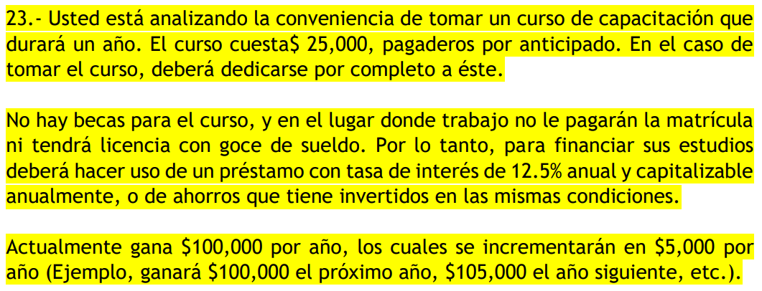

 | curso | 25000
 | tasa | 12.50%
asumiendo pago vencido
SIN
 | 29 | 30 | 31 | 32 | 33 | 34 | 35 | 36 | 37 | 38 | 39 | 40 | 41 | 42 | 43 | 44 | 45 | 46 | 47 | 48 | 49 | 50 | 51 | 52 | 53 | 54 | 55 | 56 | 57 | 58 | 59 | 60
 | 0 | 1 | 2 | 3 | 4 | 5 | 6 | 7 | 8 | 9 | 10 | 11 | 12 | 13 | 14 | 15 | 16 | 17 | 18 | 19 | 20 | 21 | 22 | 23 | 24 | 25 | 26 | 27 | 28 | 29 | 30 | 31
i | 0
 |  | 100000 | 105000 | 110000 | 115000 | 120000 | 125000 | 130000 | 135000 | 140000 | 145000 | 150000 | 155000 | 160000 | 165000 | 170000 | 175000 | 180000 | 185000 | 190000 | 195000 | 200000 | 205000 | 210000 | 215000 | 220000 | 225000 | 230000 | 235000 | 240000 | 245000 | 250000
flujo neto | 0 | 100000 | 105000 | 110000 | 115000 | 120000 | 125000 | 130000 | 135000 | 140000 | 145000 | 150000 | 155000 | 160000 | 165000 | 170000 | 175000 | 180000 | 185000 | 190000 | 195000 | 200000 | 205000 | 210000 | 215000 | 220000 | 225000 | 230000 | 235000 | 240000 | 245000 | 250000
flujo desc | 0 | 88888.888889 | 82962.962963 | 77256.515775 | 71793.933852 | 66591.474877 | 61658.773034 | 57000.110183 | 52615.486322 | 48501.518256 | 44652.19141 | 41059.486354 | 37713.898577 | 34604.867512 | 31721.128552 | 29050.999886 | 26582.614275 | 24304.10448 | 22203.749772 | 20270.089882 | 18492.011822 | 16858.814197 | 15360.252935 | 13986.571778 | 12728.520348 | 11577.362177 | 10524.874707 | 9563.3429433 | 8685.5481804 | 7884.7529581 | 7154.6832397 | 6489.5086075
VPN | 1058739.0387

CON
 | 29 | 30 | 31 | 32 | 33 | 34 | 35 | 36 | 37 | 38 | 39 | 40 | 41 | 42 | 43 | 44 | 45 | 46 | 47 | 48 | 49 | 50 | 51 | 52 | 53 | 54 | 55 | 56 | 57 | 58 | 59 | 60
 | 0 | 1 | 2 | 3 | 4 | 5 | 6 | 7 | 8 | 9 | 10 | 11 | 12 | 13 | 14 | 15 | 16 | 17 | 18 | 19 | 20 | 21 | 22 | 23 | 24 | 25 | 26 | 27 | 28 | 29 | 30 | 31
i | -25000
 |  | 0 | 130000 | 135000 | 140000 | 145000 | 150000 | 155000 | 160000 | 165000 | 170000 | 175000 | 180000 | 185000 | 190000 | 195000 | 200000 | 205000 | 210000 | 215000 | 220000 | 225000 | 230000 | 235000 | 240000 | 245000 | 250000 | 255000 | 260000 | 265000 | 270000 | 275000
flujo neto | -25000 | 0 | 130000 | 135000 | 140000 | 145000 | 150000 | 155000 | 160000 | 165000 | 170000 | 175000 | 180000 | 185000 | 190000 | 195000 | 200000 | 205000 | 210000 | 215000 | 220000 | 225000 | 230000 | 235000 | 240000 | 245000 | 250000 | 255000 | 260000 | 265000 | 270000 | 275000
flujo desc | -25000 | 0 | 102716.04938 | 94814.814815 | 87401.310776 | 80464.698809 | 73990.527641 | 67961.669833 | 62359.094901 | 57162.503659 | 52350.845102 | 47902.73408 | 43796.785445 | 40011.878061 | 36527.360151 | 33323.205752 | 30380.1306 | 27679.674547 | 25204.256498 | 22937.206972 | 20862.782569 | 18966.165971 | 17233.454512 | 15651.639847 | 14208.580854 | 12892.971516 | 11694.30523 | 10602.836741 | 9609.5426677 | 8706.0813912 | 7884.7529581 | 7138.4594682
VPN | 1117436.3207

CON-SIN
 | 29 | 30 | 31 | 32 | 33 | 34 | 35 | 36 | 37 | 38 | 39 | 40 | 41 | 42 | 43 | 44 | 45 | 46 | 47 | 48 | 49 | 50 | 51 | 52 | 53 | 54 | 55 | 56 | 57 | 58 | 59 | 60
 | 0 | 1 | 2 | 3 | 4 | 5 | 6 | 7 | 8 | 9 | 10 | 11 | 12 | 13 | 14 | 15 | 16 | 17 | 18 | 19 | 20 | 21 | 22 | 23 | 24 | 25 | 26 | 27 | 28 | 29 | 30 | 31
i | -25000
 |  | -100000 | 25000 | 25000 | 25000 | 25000 | 25000 | 25000 | 25000 | 25000 | 25000 | 25000 | 25000 | 25000 | 25000 | 25000 | 25000 | 25000 | 25000 | 25000 | 25000 | 25000 | 25000 | 25000 | 25000 | 25000 | 25000 | 25000 | 25000 | 25000 | 25000 | 25000
flujo neto | -25000 | -100000 | 25000 | 25000 | 25000 | 25000 | 25000 | 25000 | 25000 | 25000 | 25000 | 25000 | 25000 | 25000 | 25000 | 25000 | 25000 | 25000 | 25000 | 25000 | 25000 | 25000 | 25000 | 25000 | 25000 | 25000 | 25000 | 25000 | 25000 | 25000 | 25000 | 25000
flujo desc | -25000 | -88888.888889 | 19753.08642 | 17558.29904 | 15607.376924 | 13873.223933 | 12331.754607 | 10961.559651 | 9743.6085782 | 8660.9854029 | 7698.6536914 | 6843.2477257 | 6082.8868673 | 5407.0105487 | 4806.2315989 | 4272.2058657 | 3797.516325 | 3375.5700667 | 3000.5067259 | 2667.1170897 | 2370.7707464 | 2107.3517746 | 1873.2015774 | 1665.0680688 | 1480.0605056 | 1315.6093383 | 1169.430523 | 1039.4937982 | 923.99448728 | 821.32843313 | 730.06971834 | 648.95086075
VPN | 58697.282003
TIR | 19% | conviene
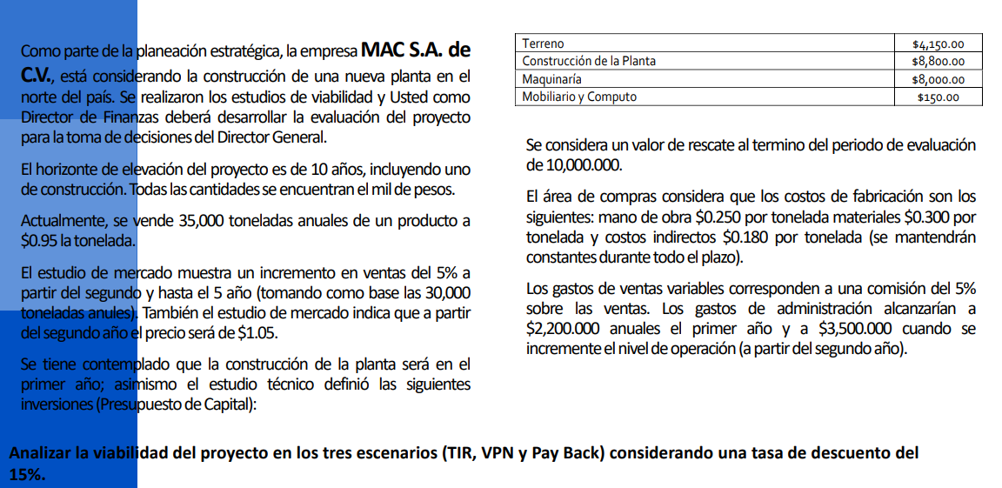

 |  |  |  |  |  |  |  |  |  |  | 4150
 |  |  |  |  |  |  |  |  |  |  | 8800
 |  |  |  |  |  |  |  |  |  |  | 8000
 |  |  |  |  |  |  |  |  |  |  | 150
 |  |  |  |  |  |  |  |  |  |  | 21100

 |  |  |  |  |  |  |  |  |  |  | tasa | 15%

 | asumiendo q a partir del 2ndo año significa años desp de la construccion
 |  | construcc | 1 | 2 | 3 | 4 | 5 | 6 | 7 | 8 | 9
 | 0 | 1 | 2 | 3 | 4 | 5 | 6 | 7 | 8 | 9 | 10
inv | -21100
ingreso
incremento |  |  | 0% | 5% | 5% | 5% | 5% | 0% | 0% | 0% | 0%
unidades |  |  | 35000 | 36750 | 38587.5 | 40516.875 | 42542.71875 | 42542.71875 | 42542.71875 | 42542.71875 | 42542.71875
pvu |  |  | 0.95 | 1.05 | 1.05 | 1.05 | 1.05 | 1.05 | 1.05 | 1.05 | 1.05
rescate |  |  |  |  |  |  |  |  |  |  | 10000
total ingr |  |  | 33250 | 38587.5 | 40516.875 | 42542.71875 | 44669.854688 | 44669.854688 | 44669.854688 | 44669.854688 | 54669.854688
egresos
mano |  |  | 0.25 | 0.25 | 0.25 | 0.25 | 0.25 | 0.25 | 0.25 | 0.25 | 0.25
material |  |  | 0.3 | 0.3 | 0.3 | 0.3 | 0.3 | 0.3 | 0.3 | 0.3 | 0.3 |  | puede q "cuando increment la op de la planta" se refiera al 5% o 0 a 100% (cuando se construye)
c ind |  |  | 0.18 | 0.18 | 0.18 | 0.18 | 0.18 | 0.18 | 0.18 | 0.18 | 0.18
gasto de v |  |  | 1662.5 | 1929.375 | 2025.84375 | 2127.1359375 | 2233.4927344 | 2233.4927344 | 2233.4927344 | 2233.4927344 | 2733.4927344
g admin |  |  | 2200 | 3500 | 3500 | 3500 | 3500 | 3500 | 3500 | 3500 | 3500 |  | 2200 el primer año se asume como 1er año de op de la planta
total egr |  |  | 29412.5 | 32256.875 | 33694.71875 | 35204.454687 | 36789.677422 | 36789.677422 | 36789.677422 | 36789.677422 | 37289.677422
flujo neto | -21100 | 0 | 3837.5 | 6330.625 | 6822.15625 | 7338.2640625 | 7880.1772656 | 7880.1772656 | 7880.1772656 | 7880.1772656 | 17380.177266
flujo desc | -21100 | 0 | 2901.7013233 | 4162.4886989 | 3900.5899779 | 3648.4141694 | 3406.8180926 | 2962.4505153 | 2576.0439264 | 2240.0381968 | 4296.1140097
VPN | 8994.6589103
TIR | 22% | conviene

pt2
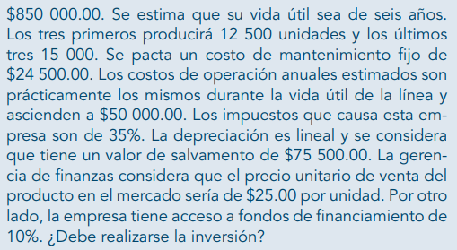

 |  |  |  |  |  |  |  | dep | 129083.33333
 |  |  |  |  |  |  |  | valor | 850000
 |  |  |  |  |  |  |  | rescate | 75500
 |  |  |  |  |  |  |  | vida | 6

t | 10% | 0 | 1 | 2 | 3 | 4 | 5 | 6
 | inversión | -850000
 | ingreso
 | rescate |  |  |  |  |  |  | 75500
 | unidades |  | 12500 | 12500 | 12500 | 15000 | 15000 | 15000
 | precio |  | 25 | 25 | 25 | 25 | 25 | 25
 | total ingr |  | 312500 | 312500 | 312500 | 375000 | 375000 | 450500
 | egreso
 | costo f |  | 24500 | 24500 | 24500 | 24500 | 24500 | 24500
 | costos op |  | 50000 | 50000 | 50000 | 50000 | 50000 | 50000
 | depr |  | 129083.33333 | 129083.33333 | 129083.33333 | 129083.33333 | 129083.33333 | 129083.33333
 | total egr |  | 203583.33333 | 203583.33333 | 203583.33333 | 203583.33333 | 203583.33333 | 203583.33333
 | utilidad adi |  | 108916.66667 | 108916.66667 | 108916.66667 | 171416.66667 | 171416.66667 | 246916.66667
 | isr |  | 35% | 35% | 35% | 35% | 35% | 35%
 | impuesto |  | 38120.833333 | 38120.833333 | 38120.833333 | 59995.833333 | 59995.833333 | 86420.833333
 | utilidad ddi |  | 70795.833333 | 70795.833333 | 70795.833333 | 111420.83333 | 111420.83333 | 160495.83333
 | depr |  | 129083.33333 | 129083.33333 | 129083.33333 | 129083.33333 | 129083.33333 | 129083.33333
 | flujo neto | -850000 | 199879.16667 | 199879.16667 | 199879.16667 | 240504.16667 | 240504.16667 | 289579.16667
 | flujo desc | -850000 | 181708.33333 | 165189.39394 | 150172.17631 | 164267.5819 | 149334.16537 | 163459.89027
 | VPN | 124131.54112
 | TIR | 15% | si conviene

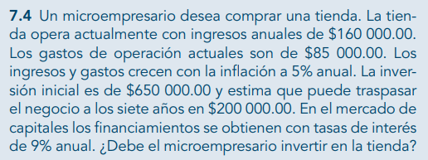
THIS
 |  |  |  |  |  |  | inflación | 5%
 |  |  |  |  |  |  | TN | 9%

 | 0 | 1 | 2 | 3 | 4 | 5 | 6 | 7
inversión | -650000
ingresos | 160000 | 168000 | 176400 | 185220 | 194481 | 204205.05 | 214415.3025 | 425136.06763
egresos:
gasto de op | 85000 | 89250 | 93712.5 | 98398.125 | 103318.03125 | 108483.93281 | 113908.12945 | 119603.53593
flujo neto | -650000 | 78750 | 82687.5 | 86821.875 | 91162.96875 | 95721.117188 | 100507.17305 | 305532.5317
flujo desc | -650000 | 72247.706422 | 69596.414443 | 67042.417583 | 64582.145378 | 62212.158392 | 59929.143405 | 167136.75775
VPN | -87253.256624 |  |  | no conviene
TIR | 6%
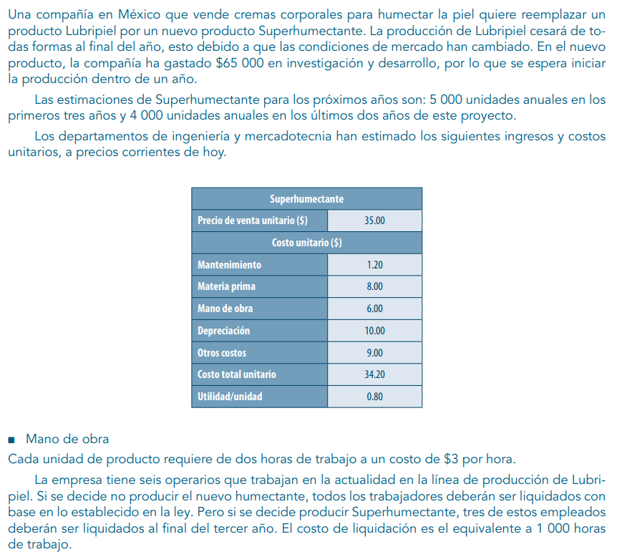
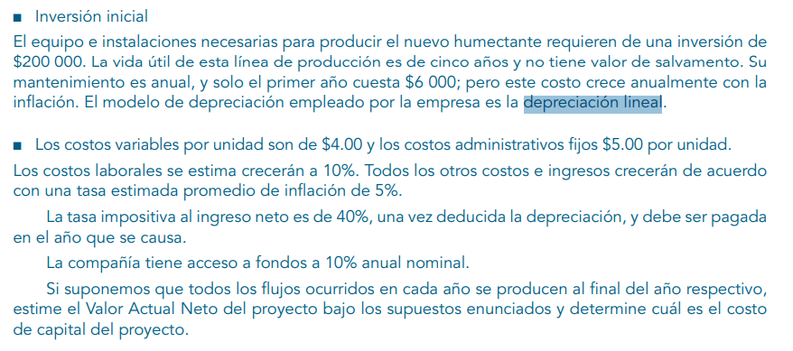
 |  |  |  |  |  |  |  |  |  |  |  |  |  |  | la compañía ha gastado 125 en investigación
 |  |  |  |  |  |  |  |  |  |  |  |  |  |  | precios corrientes del día de hoy
 |  |  |  |  |  |  |  |  |  |  |  |  |  |  | equipo e inst para el nvo producto req de inv de x
 |  |  |  |  |  |  |  |  |  |  |  |  |  |  | el primero año cuesta x y crece con infl
 |  |  |  |  |  |  |  |  |  |  |  |  |  |  | la co. Tiene acceso a fondos a 10% anual
 |  |  |  |  |  |  |  |  |  |  |  |  |  |  | todos los flujos se producen al final del año curr

 |  |  |  |  |  |  |  | cantidades |  |  | inversión equipo |  |  | TN | 10%
 |  |  |  |  |  |  |  | 5000 | años 1-3 |  | 200000 | 5 años | no rescue
 |  |  |  |  |  |  |  | 4000 | años 4,5 |  | mantenim | 6000 | año 1
 |  |  |  |  |  |  |  | 1 unidad | hrs | $/hr | depr lineal
 |  |  |  |  |  |  |  |  | 2 | 3
 |  |  |  |  |  |  |  | empleados |  |  | cvu | 4
 |  |  |  |  |  |  |  | actuales | 6 |  | c admin/u | 5
 |  |  |  |  |  |  |  | fin de año 3 | 3 |  | infl costo lab | 10%
 |  |  |  |  |  |  |  | liquidación | 1000 hrs | por empl | inflación | 5%
 |  |  |  |  |  |  |  |  |  |  | impuesto | 40%
 | depreciación lineal
 |  |  |  |  |  |  |  |  |  | depreciación
 |  |  |  |  |  |  |  |  |  | valor | 200000
 |  |  |  |  |  |  |  |  |  | rescate | 0
 |  |  |  |  |  |  |  |  |  | vida | 5
 |  |  |  |  |  |  |  |  |  | gasto | 40000

 | 0 | 1 | 2 | 3 | 4 | 5
inversión | -200000
ingreso:
unidades |  | 5000 | 5000 | 5000 | 4000 | 4000
precio | 35 | 36.75 | 38.5875 | 40.516875 | 42.54271875 | 44.669854687
egresos:
$/hr | 3 | 3.3 | 3.63 | 3.993 | 4.3923 | 4.83153
liquidación |  |  |  | 11979
mantenim |  | 6000 | 6300 | 6615 | 6945.75 | 7293.0375
cvu | 4 | 4.2 | 4.41 | 4.6305 | 4.862025 | 5.10512625
c admin / u | 5 | 5.25 | 5.5125 | 5.788125 | 6.07753125 | 6.3814078125
materia pr | 8 | 8.4 | 8.82 | 9.261 | 9.72405 | 10.2102525
mano de o | 6 | 6.3 | 6.615 | 6.94575 | 7.2930375 | 7.657689375
depr |  | 40000 | 40000 | 40000 | 40000 | 40000
tot egr |  | 166750 | 173087.5 | 179741.875 | 158772.325 | 164710.94125
flujo neto |  | 17000 | 19850 | 22842.5 | 11398.55 | 13968.4775

 |  |  |  |  |  |  |  |  |  | quiern comprar un robot para su línea. El robot cuesta tanto

tasa | 10%
 | 0 | 1 | 2 | 3 | 4 | 5 | 6 |  | depreciación
inversión | -950000 |  |  |  |  |  |  |  | valor | 950000
ingresos |  |  |  |  |  |  |  |  | rescate | 65500
unidades |  | 12000 | 12000 | 12000 | 14000 | 14000 | 14000 |  | vida | 6
precio |  | 27.5 | 27.5 | 27.5 | 27.5 | 27.5 | 27.5 |  | depre | 147416.66667
total ingr |  | 330000 | 330000 | 330000 | 385000 | 385000 | 450500
egresos:
costo fijo |  | 22500 | 22500 | 22500 | 22500 | 22500 | 22500
costo op |  | 60000 | 60000 | 60000 | 60000 | 60000 | 60000
depreciación |  | 147416.66667 | 147416.66667 | 147416.66667 | 147416.66667 | 147416.66667 | 147416.66667
total egr |  | 229916.66667 | 229916.66667 | 229916.66667 | 229916.66667 | 229916.66667 | 229916.66667
utilidad |  | 100083.33333 | 100083.33333 | 100083.33333 | 155083.33333 | 155083.33333 | 220583.33333
impuesto |  | 35029.166667 | 35029.166667 | 35029.166667 | 54279.166667 | 54279.166667 | 77204.166667
utilidad imp |  | 65054.166667 | 65054.166667 | 65054.166667 | 100804.16667 | 100804.16667 | 143379.16667
depr |  | 147416.66667 | 147416.66667 | 147416.66667 | 147416.66667 | 147416.66667 | 147416.66667
flujo | -950000 | 212470.83333 | 212470.83333 | 212470.83333 | 248220.83333 | 248220.83333 | 290795.83333
flujo desc | -950000 | 193155.30303 | 175595.73003 | 159632.48184 | 169538.16907 | 154125.60824 | 164146.66688
VPN | 66193.959099
TIR | 12%

 |  |  |  |  |  |  |  |  |  | inflación | 5%
 |  |  |  |  |  |  |  |  |  | TN | 12%

 |  |  |  |  |  |  |  |  |  |  | rescate a 7 años, le pongo inflación a eso?

 | 0 | 1 | 2 | 3 | 4 | 5 | 6 | 7
inversión | -5559500
ingresos | 1500000 | 1575000 | 1653750 | 1736437.5 | 1823259.375 | 1914422.3438 | 2010143.4609 | 2110650.634
gastos | 750000 | 787500 | 826875 | 868218.75 | 911629.6875 | 957211.17188 | 1005071.7305 | 1055325.317
rescate |  |  |  |  |  |  |  | 2500000
flujo neto | -5559500 | 787500 | 826875 | 868218.75 | 911629.6875 | 957211.17188 | 1005071.7305 | 3555325.317
flujo desc | -5559500 | 703125 | 659179.6875 | 617980.95703 | 579357.14722 | 543147.32552 | 509200.61767 | 1608248.6174
VPN | -339260.64766

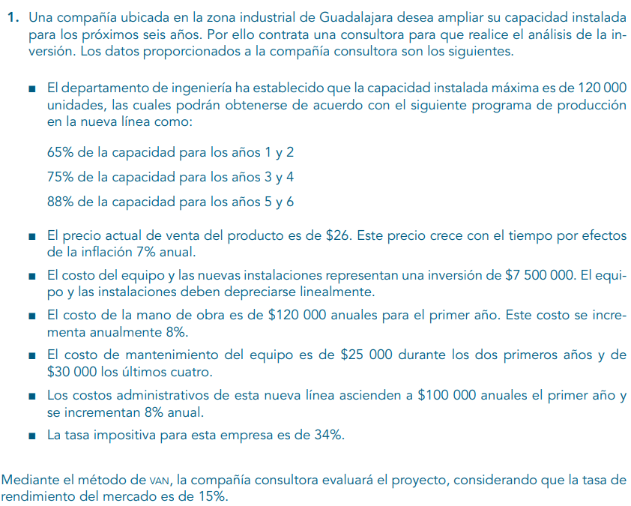

 |  |  |  |  |  |  |  |  |  | capacidad | 120000 | unidades
 |  |  |  |  |  |  |  |  |  | prod | 65% | 1,2
 |  |  |  |  |  |  |  |  |  |  | 75% | 3,4
 |  |  |  |  |  |  |  |  |  |  | 88% | 5,6

 |  |  |  |  |  |  |  |  |  | pvu | 26 |  | infl | 7%
 |  |  |  |  |  |  |  |  |  | equipo | 7500000
 |  |  |  |  |  |  |  |  |  | depr lineal
 |  |  |  |  |  |  |  |  |  | mano de o | 120000 |  | infl mano | 8%
 |  |  |  |  |  |  |  |  |  | mantenim | 25000 | 1,2
 |  |  |  |  |  |  |  |  |  |  | 30000 | 3,4,5,6
 |  |  |  |  |  |  |  |  |  | c admin | 100000 | 1 | infl c admin | 8%
 |  |  |  |  |  |  |  |  |  | impuesto | 34%

 |  |  |  |  |  |  |  |  |  | tasa | 15%

 | 0 | 1 | 2 | 3 | 4 | 5 | 6
inv | -7500000
ingresos |  |  |  |  |  |  |  |  |  | depr | 1250000
capacidad |  | 65% | 65% | 75% | 75% | 88% | 88% |  |  | valor | 7500000
unidades |  | 78000 | 78000 | 90000 | 90000 | 105600 | 105600 |  |  | rescate | 0
pvu |  | 26 | 27.82 | 29.7674 | 31.851118 | 34.08069626 | 36.466344998 |  |  | vida | 6
tot ingr |  | 2028000 | 2169960 | 2679066 | 2866600.62 | 3598921.5251 | 3850846.0318
egresos:
mano de o |  | 120000 | 129600 | 139968 | 151165.44 | 163258.6752 | 176319.36922
manten |  | 25000 | 25000 | 30000 | 30000 | 30000 | 30000
c admin |  | 100000 | 108000 | 116640 | 125971.2 | 136048.896 | 146932.80768
depr |  | 1250000 | 1250000 | 1250000 | 1250000 | 1250000 | 1250000
tot egr |  | 1495000 | 1512600 | 1536608 | 1557136.64 | 1579307.5712 | 1603252.1769
utilidad |  | 533000 | 657360 | 1142458 | 1309463.98 | 2019613.9539 | 2247593.8549 | corr
impuesto |  | 181220 | 223502.4 | 388435.72 | 445217.7532 | 686668.74431 | 764181.91067
depr |  | 1250000 | 1250000 | 1250000 | 1250000 | 1250000 | 1250000
utilidad |  | 1601780 | 1683857.6 | 2004022.28 | 2114246.2268 | 2582945.2095 | 2733411.9442 | corr
flujo neto | -7500000 | 1601780 | 1683857.6 | 2004022.28 | 2114246.2268 | 2582945.2095 | 2733411.9442
flujo desc | -7500000 | 1392852.1739 | 1273238.2609 | 1317677.1793 | 1208827.1422 | 1284180.2667 | 1181729.4145
VPN | 158504.43742 | corr
TIR | 16%

